Sheet1
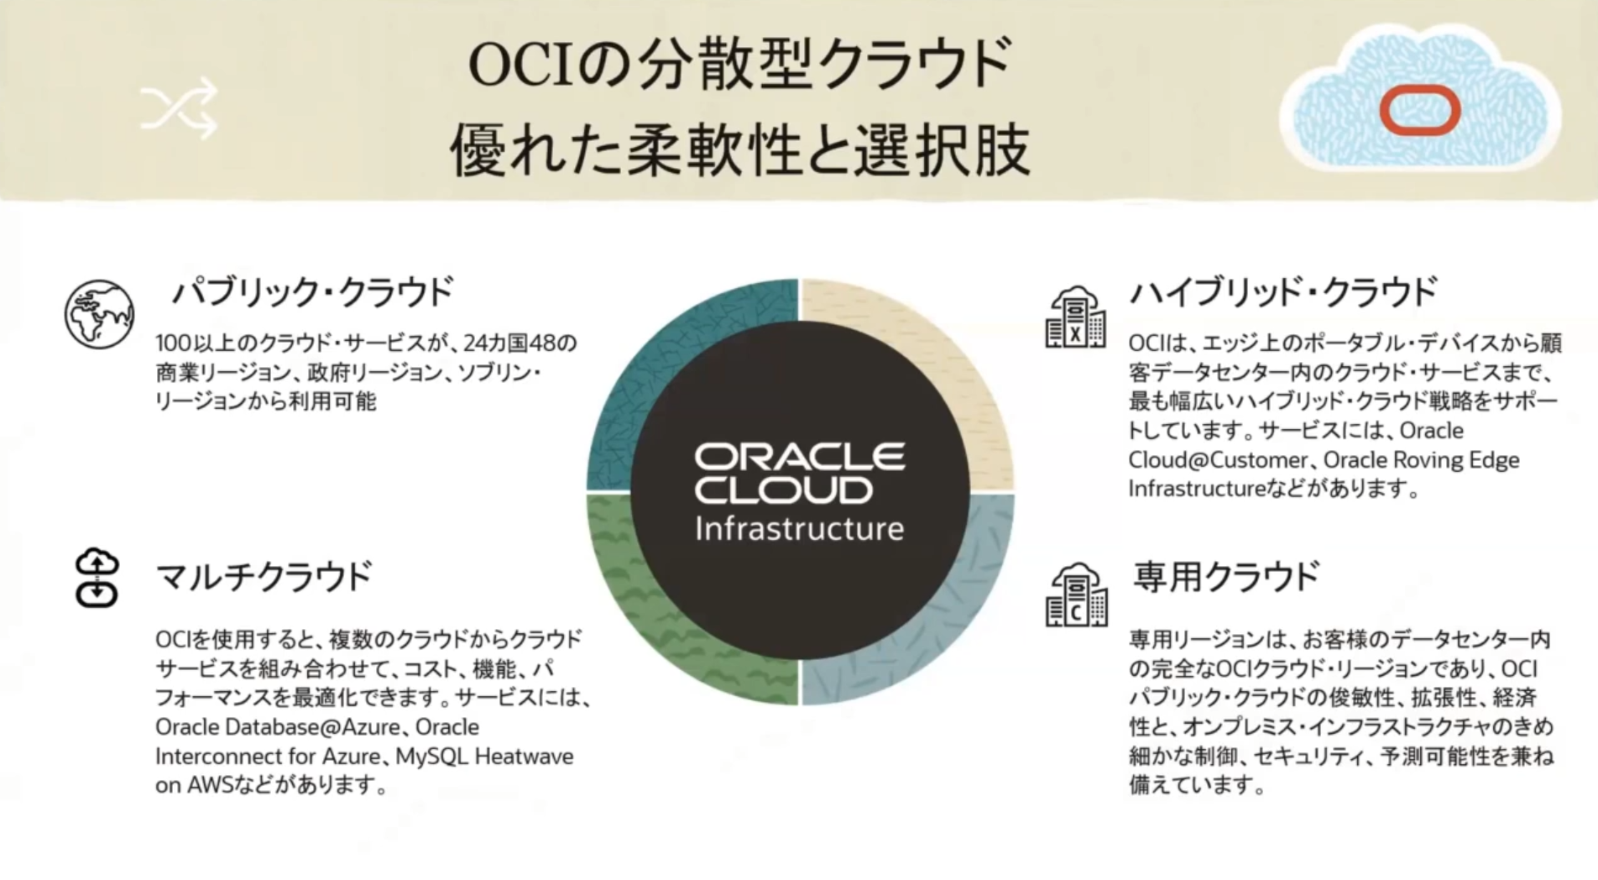
OCIアーキテクチャ |  |  | リージョン・・・データセンターがある地域のこと
 |  |  | 可用性・・・availabilityの訳
 | リージョンの選択
 |  | 低レイテンシでアクセス可能なユーザーに近いリージョンを選択
 |  | データ・レジデンシ要件（データセンター利用の法律）に合わせる
 |  | サービスの可用性は地域ごとに異なる

 | 可用性ドメイン
 |  | 物理的に分離したデータセンターで障害発生時に備える。リージョン単位の冗長化


 | フォルトドメイン
 |  | フォルトドメインは必ず3つ。データセンター単位の冗長化
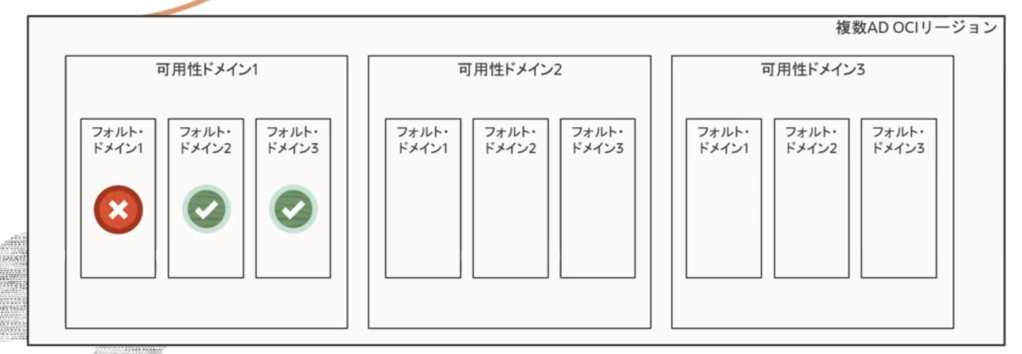

分散型クラウド
 | メリット
 | 必要な場所に必要な方法でクラウドサービスを利用できる
 | 同じ価格で同様のエクスペリエンスを提供できる
 | 専用リージョンや、ハイブリッドクラウドで主権や規制に関するニーズに対応可能

